投放
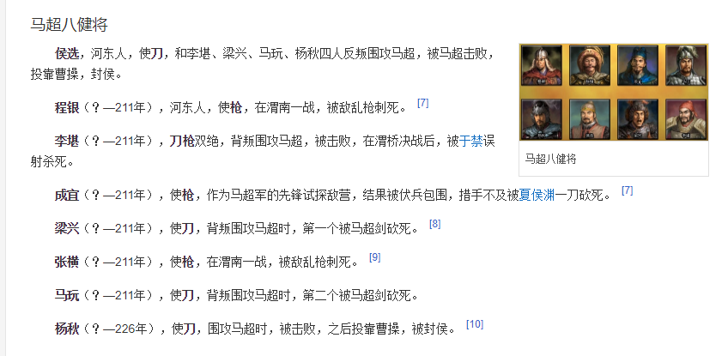
刘备 |  | 6 | 5 | 4 | 3 | 2
 | 铁骑 | 马超 | 马云禄 | 马岱 | 马休 | 马铁
 | 大弓 | 黄忠 | 魏延 | 严颜 | 刘封 | 孟达
 | 连弩 |  | 霍峻 | 霍戈（148） | 李严 | 吴兰
 | 元戎弩 | 姜维 |  | 罗宪（143）
 | 无当 |  | 张嶷 | 王平（149）
 | 重弩
 | 大刀 | 关羽 |  | 关兴
 | 长枪 | 张飞 |  | 张苞
 | 神武 | 赵云
 | 白毦 |  | 陈到
 | 羽林 |  | 刘备
 | 医士 | 华佗
 | 辅佐 |  |  | 马良 | 糜竺
 | 军师 | 诸葛亮 | 法正 |  | 马谡
 | 狂士 | 庞统
 | 隐士 |  | 徐庶
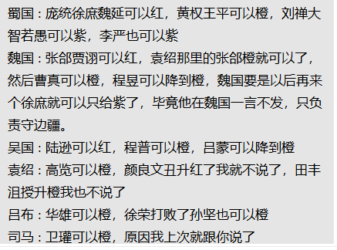
 | 器械 |  | 黄月英 |  | 费诗
 | 攻城车 |  |  | 黄权（138）
 | 蜀汉旗、弓弩营、奏乐台
 | 八阵图

曹操 |  | 6 | 5 | 4 | 3 | 2
 | 敢死 | 许褚
 | 近战 | 夏侯惇 |  | 郝昭
 | 大盾 | 曹仁 |  | 曹洪
 | 虎豹骑 |  | 曹真 | 曹休（120）、曹纯（114）
 | 青州 |  |  | 史涣（）、韩浩（）
 | 骠骑 | 张辽 |  | 曹昂 |  | 卞喜
 | 飞骑 | 张郃 | 乐进 |  |  | 车冑
 | 弓骑 | 夏侯渊 | 庞德 | 李典 | 牛金 | 夏侯恩
 | 骁骑 |  | 于禁
 | 斧骑 |  | 徐晃
 | 枪骑 |  | 文聘、张绣
 | 大戟 |  | 曹彰
 | 双戟 | 典韦
 | 羽林 |  | 曹操
 | 谋士 | 郭嘉 |  | 戏志才（121）
 | 辩士 |  |  |  | 曹植
 | 说客 |  | 贾诩 |  |  | 蒋干
 | 辅佐 | 荀彧 | 陈登 |  | 曹冲
 | 内政 |  | 荀攸 |  | 杨修
 | 投石车 | 程昱 | 刘晔
 | 倾国 |  | 蔡文姬
 | 红颜 | 甄姬
 | 毒士 | 司马懿
 | 曹魏旗、轩辕台、号角台
 | 金锁阵

孙权 |  | 6 | 5 | 4 | 3 | 2
 | 火船 |  | 凌统 | 黄盖、陈武、董袭 | 张承、祖茂、周鲂、凌操 | 左奕、全祎
 | 解烦 |  | 朱然 | 朱治、潘璋、丁奉 | 胡综、徐详、陈修
 | 锦帆 | 甘宁 |  | 全琮
 | 蛟鳄 |  |  | 徐盛 | 韦昭、朱据
 | 艨艟 | 吕蒙 |  | 蒋钦 | 朱异 | 孙朗
 | 内政 | 鲁肃 | 诸葛瑾
 | 羽林 |  | 孙权
 | 飞骑 | 孙策
 | 虎卫 | 孙坚
 | 倾国 | 小乔
 | 倾城 |  | 大乔
 | 统帅 | 周瑜 | 陆逊、诸葛恪 | 程普
 | 火弓 | 太史慈 | 陆抗 | 韩当 | 苏飞 | 孙亮
 | 神武 |  | 孙尚香 | 孙桓
 | 血衣 |  | 周泰
 | 辩士 |  | 张昭
 | 说客 |  | 张纮
 | 东吴旗、战船营、瞭望台

袁绍 |  | 6 | 5 | 4 | 3 | 2
 | 先登 | 麴义 |  | 淳于琼（186） | 蒋义渠、韩猛 | 吕旷、周昂、王门、郭援
 | 大戟 |  |  | 高览（179） | 袁谭 | 高干
 | 长枪 |  | 张郃 | 牵招 | 袁尚 | 邓升
 | 大刀 | 颜良 |  |  | 袁煕 | 夏昭
 | 大斧 | 文丑 |  | 纪灵 | 焦触 | 张南
 | 战车 |  | 袁绍
 | 谋士 |  | 田丰、沮授 | 许攸（181） |  | 郭图
 | 辩士 |  | 陈琳 |  | 辛毗 | 逢纪
 | 说客 |  |  |  | 辛评
 | 内政 |  |  |  | 王修
 | 倾城 |  | 甄姬
 | 督军 |  |  | 袁术（177） | 审配
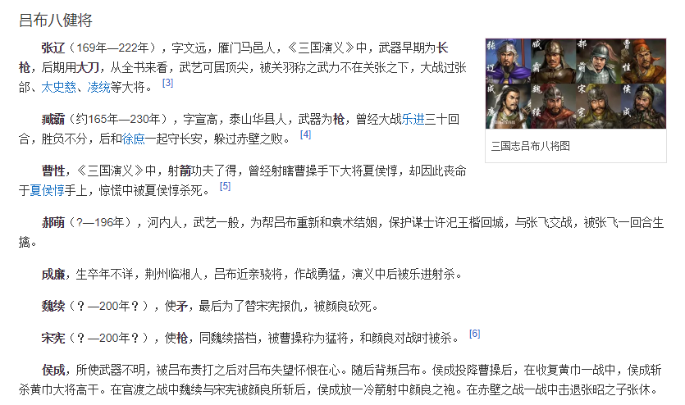
吕布 |  | 6 | 5 | 4 | 3 | 2
 | 陷阵 |  | 高顺 | 成廉
 | 铁骑 |  | 马腾 | 韩遂（189） | 张济、段煨 | 樊稠、李蒙、王方、胡轸
 | 骠骑 | 吕布 | 华雄
 | 狼骑 | 张辽 | 臧霸 |  | 魏续(702)、宋宪(703)
 | 弓骑 |  | 曹性 | 郝萌（379） | 侯成
 | 斧骑 |  |  | 徐荣（173）
 | 飞熊骑 |  |  | 李傕（791）、郭汜（792） | 牛辅
 | 巾帼 |  | 吕玲绮
 | 器械 | 陈宫
 | 红颜 | 貂蝉
 | 战车 | 董卓
 | 辅佐 |  |  | 蔡邕
 | 毒士 | 贾诩 |  | 李儒
 | 说客 |  |  |  | 李肃

司马懿 |  | 6 | 5 | 4 | 3 | 2
 | 刺盾 | 邓艾 | 司马师 | 郭淮 | 邓忠 | 孙秀、杨欣
 | 羽林 | 司马炎 | 司马昭
 | 辅佐 |  | 羊祜、张春华 | 杜预、辛宪英 | 王元姬
 | 刺客 |  | 文鸯 |  | 成倅、成济 | 王谈、文虎
 | 内政 |  |  | 司马攸 | 裴秀
 | 攻城车 |  |  | 卫瓘
 | 投石车 |  |  | 马隆（743）
 | 辩士 | 司马懿
 | 说客 |  | 钟会
 | 毒士 |  |  | 贾充

张角 |  | 6 | 5 | 4 | 3 | 2
 | 黄巾
 | 术士 | 张角 |  | 张宝 | 张梁
 | 鬼兵 |  |  | 马元义
 | 青州
 | 医士 | 南华

